Outros times
Time | Gols
Athletico-PR | 29
Vasco | 28
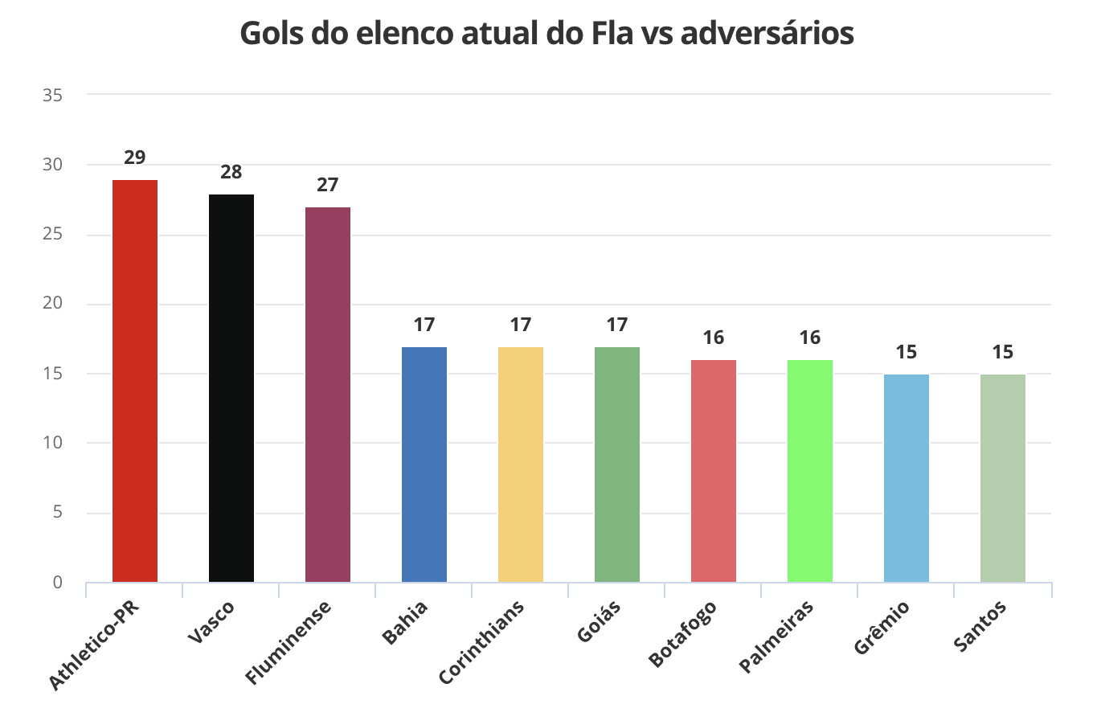
Fluminense | 27
Bahia | 17
Corinthians | 17
Goiás | 17
Botafogo | 16
Palmeiras | 16
Grêmio | 15
Santos | 15

